Sheet1
STT | Nội dung câu hỏi audit module4 | Câu trả lời
1 | Vẽ và trình bày cách Spring MVC xử lý request | 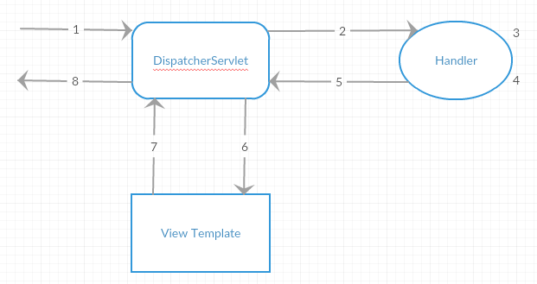 1.Request từ người dùng tới ứng dụng web của chúng ta, DispatcherServlet sẽ là đối tượng nhận request. 2.Tìm và điều hướng request tới handler phù hợp, ở đây là các Controllers trong ứng dụng web của chúng ta. 3.Xử lý request 4.Chuẩn bị model và chọn view hiển thị. 5.Trả về kết quả xử lý request cho DispatcherServlet. 6.DispatcherServlet sẽ gọi View Template phù hợp để xử lý việc hiển thị trên giao diện bằng cách sử dụng model. 7.View template trả kết quả về cho DispatcherServlet. 8.Trả response về cho người dùng.
2 | Trình bày cơ chế Dependency Injection trong Spring | Là một mẫu thiết kế sử dụng đễ loại bỏ sự phụ thuộc giữa các mã của chương trình, giúp cho việc quản lý mã chương trình ít bị phụ thuộc vào nhau
3 | Có bao nhiêu cách để thực hiện Dependency Injection? Trình bày? | Tổng 4 cách nhưng có 2 cách phổ biến : - Setter Injection - Constructor Injection
4 | Framework là gì ? Framework khác Library chỗ nào ? | Là ứng dụng có tính trừu tượng , cung cấp cho người dùng các tính năng chung để xây dựng ứng dụng. (Framework nắm quyền - code của framework gọi code mình) Còn Library chỉ cung cấp các chức năng tiện ích hay các class để sử dụng trong quá trình xây dựng ứng dụng.( ứng dụng nắm quyền điều khiển - code mình gọi code library) Điểm khác biệt đó là:khả năng kiểm soát luồng thực thi của chương trình hay còn gọi là IOC
5 | Spring Framework là gì ? | Spring framework là 1 framework giúp lập trình viên java phát triển java backend, java web 1 cách dễ dàng, nhanh chóng, hỗ trợ lập trình viên java có các thư viện, công cụ để lập trình với java, java web mà không phải mất thời gian xây dựng từ đầu
6 | Lợi ích của Spring Framework? | Lợi ích : - Giúp giải quyết các vấn đề thông dụng giúp lập trình viên tập trung xử lí nghiệp vụ - Tăng tốc độ phát triển - Cung cấp môi trường làm việc tiêu chuẩn , giúp dễ giao tiếp giữa các bên khi cùng tham gia phát triển - Các framework thường có cộng đồng lớn , các giải pháp đã được đánh giá và thử nghiệm, hệ sinh thái đầy đủ giúp nhanh chúng xây dựng được các giải pháp tùy biến.
7 | Nguyên lý đảo ngược quyền điều khiển (Inversion of Control) là gì ? | Inversion of Control (IoC) là một nguyên lý thiết kế trong công nghệ phần mềm trong đó các thành phần nó dựa vào để làm việc bị đảo ngược quyền điều khiển khi so sánh với lập trình hướng thủ tục truyền thống
8 | Bean là gì? | là những module chính của chương trình được tao và quản lý bởi spring ioc container
9 | Trong Spring có bao nhiêu Bean Scope? | Singleton: Chỉ duy nhất một thể hiện của bean sẽ được tạo cho mỗi container. Đây là scope mặc định cho spring bean. Khi sử dụng scope này cần chắc chắn rằng các bean không có các biến/thuộc tính được share. Prototype: Một thể hiện của bean sẽ được tạo cho mỗi lần được yêu cầu(request) Request: giống với prototype scope, tuy nhiên nó dùng cho ứng dụng web, một thể hiện của bean sẽ được tạo cho mỗi HTTP request. Session: Mỗi thể hiện của bean sẽ được tạo cho mỗi HTTP Session Global-Session: Được sử dụng để tạo global sesion bean cho các ứng dụng Portlet.
10 | @Autowire là gì? | Đánh dấu cho spring biết rằng sẽ tự động inject bean tương ứng vào vị trí được đánh dấu.
11 | @Component có ý nghĩa gì? | @Component là một Annotation (chú thích) đánh dấu trên các Class để giúp Spring biết nó là một Bean.
12 | Trình bày ý nghĩa của Controller | Là 1 thành phần mvc được sự dụng để điều hướng cho request controller nhân dữ liệu từ request, gọi model để xử lý và trả dữ liệu về cho view
13 | Trình bày ý nghĩa của ModelAndView Interface | Chúng ta sử dụng Interface Model để truyền dữ liệu từ Controller sang View để hiển thị . Spring cho phép chúng ta sử dụng Model như là một tham số trong method của Controller nên chúng ta dễ dàng lấy, chỉnh sửa dữ liệu để truyền qua cho View
14 | Trình bày ý nghĩa của ModelMap Interface | ModelMap cũng tương tự như Model. Chúng ta có thể sử dụng ModelMap như một tham số trong method của Controller.
15 | Trình bày ý nghĩa của ViewResolver Interface | Controller do người dùng định nghĩa trả về tên của view và các thông tin chi tiết khác tới Front Controller. Tên của view được trả về có kiểu là String, nên cần xử lý tiếp bởi ViewResolver
16 | Phân biệt POST với PUT thường sử dụng để làm gì? | Post để tạo dữ liệu còn Put để cập nhật lại dữ liệu
17 | @RequestMapping làm gì? | Ánh xạ các HTTP request tới các phương thức xử lý của MVC và REST controller
18 | Trình bày cơ chế Data Binding trong Spring | Hoạt động dựa trên Data Binder
19 | Thuộc tính consumes trong các Request Mapping là gì ? | quy định định dạng dữ liệu mà một request có thể process khi người dùng request tới theo kiểu json
 | So sánh RequestParam và PathVariable ? | RequestParam : gửi dữ liêu theo kiểu key - value ; PathVariable : gửi dữ liệu trên url và chỉ có value
20 | Thymeleaf là gì? | Thymeleaf là một bộ sử lý view được sử dụng trong các ứng dụng web và các ứng dụng độc lập cung cấp 1 cách thức xây dựng template mẫu hiện đại và dễ bảo trì. Được xây dưng phù hợp với các tiêu chuẩn của web đặc biệt là HTML 5
21 | Sử dụng lặp trong Thymeleaf như thế nào? Sử dụng điều kiện trong Thymeleaf như thế nào? | th:each="item, state :${object}" , th:if="condition"
22 | Formatter là gì ? Converter là gì ? | Cả 2 đều có mục đích là chuyển dữ liệu này sang kiểu dữ liệu khác. Nhưng Formatter chỉ chuyển đổi kiểu dữ liệu string trong khi đó Converter chuyển bất kì kiểu dữ liệu nào
23 | ORM là gì ? | là kĩ thuật cho phép liên kết các đối tượng lập trình với các đối tượng trong cơ sở dữ liệu. ORM cho phép truy cập dễ dàng đến dữ liệu thông qua các đối tượng lập trình ORM giúp tập trung thao tác với các đối tượng không cần quan tâm đến CSDL thực tế đang dùng
24 | JPA là gì? Spring Data JPA là gì ? | _JPA (Java Pesistantce API) là tập hợp các interface giúp lập trình viên định nghĩa ra các Entity và cách thức mà entity mapping với các đối tượng trong cơ sở dữ liệu. _Spring data JPA là một module của Spring Framework . Giúp giảm thiểu lượng code thông thường lặp đi lặp lại ở tầng truy xuất dữ liệu
25 | Hibernate là gì ? Hibernate làm gì với database | là một ORM Framework giúp lập trình viên triển khai kĩ thuật ORM trong spring Hibernate là triển khai(implements) của JPA
26 | Liệt kê một số annotation của hibernate? | _@Entity , @Id, @OneToMany , @ManyToOne, @GeneratedValue, @Table, @Column, @Transient
27 | Entity là gì? | Là đối tượng đại diện cho dữ liệu ở trong ứng dụng, Entity thường là POJO ( class thông thường trong java và không xử lý)
28 | Persistence Context & Entity Manager là gì? | _ Persistence context có thể được coi như một container hoặc là cache cấp đầu tiên cho tất cả các đối tượng mà chúng ta đã load hoặc lưu vào cơ sở dữ liệu trong một session, logic nghiệp vụ sẽ quyết định ranh giới các session. _Entity Manager Là một interface cung cáp các API cho việc tương tác giữa ứng dụng với database. Một số chức năng cơ bản của EntityManager như: Persist: Tạo mới một thực thể vào CSDl. Merge: Cập nhật một thực thể trong CSDL. Remove: Xoá một thực thể trong CSD
29 | Câu lệnh truy vấn động là gì? Câu lệnh truy vấn tĩnh là gì? | _Truy vấn động được tạo ra từ phương thức CreateQuery() của lớp EntityManager. Mỗi lần sử dụng thì Hibernate sẽ biên dịch ra một câu lệnh sql mới _Câu lệnh truy vấn tĩnh : được tạo ra từ phương thức createNameQuery() của lớp EntityManager, Hibernate chỉ dịch ra câu lệnh sql 1 lần duy nhất.
30 | Trạng thái của Entity bao gồm những gì? | _Truy vấn động được tạo ra từ phương thức CreateQuery() của lớp EntityManager. Mỗi lần sử dụng thì Hibernate sẽ biên dịch ra một câu lệnh sql mới _Câu lệnh truy vấn tĩnh : được tạo ra từ phương thức createNameQuery() của lớp EntityManager, Hibernate chỉ dịch ra câu lệnh sql 1 lần duy nhất.
31 | Có bao nhiêu loại mapping trong Hibernate? | Collections Mappings : java.util.Map, java.util.Set, java.util.SortedMap, java.util.SortedSet, java.util.List Association Mappings : OneToOne, OneToMany, ManyToMany, ManyToOne Component Mappings : Component Mappings
32 | SessionFactory là gì? | Là một interface giúp tạo ra session kết nối đến database bằng cách đọc các cấu hình trong Hibernate configuration
 | Để sử dụng interface JpaRepository cần cung cấp những thông tin nào? | cần phải extend 1 trong 4 các interface hỗ trợ : Repository , CRUD repository, Paging and sortting, JPA Repository
33 | Validation dữ liệu là gì? | là việc đánh giá xác minh tính hợp lệ của dữ liệu đầu vào
34 | Trình bày cách triển khai validate dữ liệu trong Spring | _B1: sử dụng các anotation của spring để quy định ràng buộc cho các field _B2: sử dụng @Valid hoặc @Validate và @BindingResult trong handle method để kiểm tra và xác minh tính hợp lệ của dữ liệu _B3: sử dụng #Field.hasError() và th:error để hiển thị thông báo lỗi trên trang giao diện
35 | Binding Result là gì? | BindingResult là nơi Spring chứa kết quả của việc xác thực dữ liệu.
36 | AOP là gì? AOP gồm những yếu tố nào? | AOP: là lập trình hướng khía cạnh. Là phương pháp giúp cho lập trình viên tách các phần code không liên quan đến nghiệp vụ chính của chương trình ra khỏi phần code nghiệp vụ _những yếu tố : * core concern : phần code nghiệp vụ * cross-cutting concern : phần code khía cạnh _ trong đó có Aspect : là class chứa khối code cô lập tách rời nghiệp vụ _ Advice : là hành động của aspect , xác định thời điểm aspect sẽ được đan vào vào nhiệp vụ _JoinPoint : dùng để xác định vị trí advice sẽ được đan vào _Pointcut: là tập hợp các điểm JointPoint.
37 | Các loại Advice? | có 5 loại advice: before, after, around , afterReturnning, afterthorowing
38 | JoinPoint là gì? | dùng để xác định vị trí các advice sẽ được đan vào
39 | Nêu cách triển khai AOP mà bạn dùng trong dự án
40 | Xử lý ngoại lệ trong Spring Web MVC như thế nào? | bắt và xử lí các ngoại lệ Exception để chương trình không bị dừng đột ngột bằng cách bắt ngoại lệ và ném ra ngoại lệ - @ExceptionHandle
41 | Cookie là gì? | là tập hợp các tệp được tạo ra khi người dùng truy cập vào website , cookie đưuọc lưu trữ trên trình duyệt của người dùng để lưu lại các thông tin của người dùng như thông tin đăng nhập, giỏ hàng , vị trí,…
 | Session là gì ? Cho ví dụ về session ? | session là 1 phiên làm việc giữa client với server : 1 session bắt đầu khi người dùng truy cập đến website và sử dụng các chức năng của website , sesion. Kêt thúc khi người dùng đóng trình duyệt hoặc logout. Trong quá trình này dữ liệu được sinh ra và lưu trên session được gọi là các biến session.
42 | Phân biệt Session và Cookie | giống nhau : đều tạo ra dữ liệu trong quá trình người dùng sử dụng, tăng tính trải nghiệm cho người dùng. Khác nhau : sesion lưu dữ liệu trên server nên bảo mật hơn cookie vì nó lưu ở phía client
43 | Nêu cách triển khai Session mà bạn dùng trong dự án
44 | Web Service là gì? Lấy ví dụ về web service | _ Là thành phần ứng dụng được hiển thị dưới dạng dịch vụ trên www
45 | Phân biệt Web Service và Web truyền thông | _WebService không có giao diện, tương tác qua method http,get, put, delete, post , độc lập nền tảng , được sử dụng bởi ứng dụng khác
46 | SOAP là gì? RESTful là gì? | SOAP : là loại webService chỉ giao tiếp với các ứng dụng thông qua định dạng xml RESTfull : là loại webService có thể giao tiếp với các ứng dụng thông qua xml hoặc json
47 | jQuery là gì? Ajax là gì? | Jquery : là thư viện của javascript hỗ trợ người dùng viết các chức năng js một cách ngắn gọn Ajax : là một nhóm các công nghệ dùng để phát triển website cho phép cập nhật dữ liệu mà không cần load lại trang
48 | Nêu ví dụ về cách bạn triển khai Ajax trong dự án của bạn
49 | @RequestHeader và @ResponseHeader có ý nghĩa gì
50 | I18n và L10n là gì?
51 | Nêu cách triển khai I18N và I10N trong dự án Spring
52 | Interceptor là gì?
53 | Bảo mật là gì? Cơ chế bảo mật trong Spring như thế nào? | Bảo mật thông tin là bảo vệ thông tin dữ liệu cá nhân, tổ chức nhằm tránh khỏi sự ” đánh cắp, ăn cắp” bởi những kẻ xấu hoặc tin tặc. Spring Security là bộ khung bảo mật ứng dụng Java web cung cấp cơ chế cấp phép quyền (authorization) và xác thực người dùng (authentication).
54 | Authentication là gì ? Authorization là gì ? | Authentication (xác thực) có nghĩa là xác nhận danh tính của riêng bạn, trong khi authorization (ủy quyền) có nghĩa là cấp quyền truy cập vào hệ thống. Nói một cách đơn giản, authentication là quá trình xác minh bạn là ai, trong khi authorization là quá trình xác minh những gì bạn có quyền truy cập.
55 | Liệt kê các cơ chế xác thực | 1. HTTP Basic : username vs password 2.Cookies 3.Token 4.OTP 5.Oauth 2 ( uỷ quyền xác thực)
56 | CSRF là gì | CSRF (Cross-site request forgery: Tạo truy vấn (request) giả mạo truyền từ trang này sang trang khác)
57 | CORS là gì | CORS là một cơ chế cho phép nhiều tài nguyên khác nhau (fonts, Javascript, v.v…) của một trang web có thể được truy vấn từ domain khác với domain của trang đó. CORS là viết tắt của từ Cross-origin resource sharing.
58 | Spring Boot là gì? | Spring Boot là một dự án phát triển bởi JAV (ngôn ngữ java) trong hệ sinh thái Spring framework. Nó giúp cho các lập trình viên chúng ta đơn giản hóa quá trình lập trình một ứng dụng với Spring, chỉ tập trung vào việc phát triển business cho ứng dụng.
59 | Sự khác nhau giữa SpringBoot và SpringMVC là gì? | 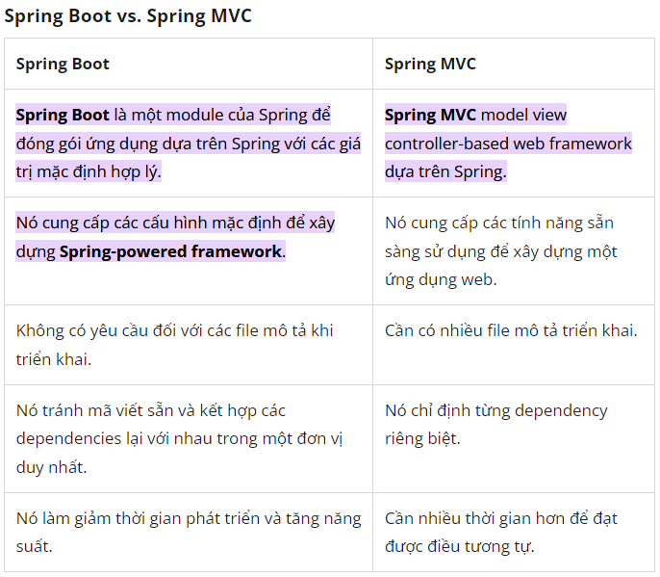
60 | Cấu hình cho Spring Boot Tìm kiếm các Bean ở nhiều package khác nhau bằng cách nào? | _@Configuration , @EnableAutoConfiguration, @ComponentScan
61 | Trình bày Spring Security? @EnableWebSecurity làm gì? | Là dự án nổi bật trong hệ sinh thái Spring, cung cấo các dịch vụ bảo mật toàn diện . Là một framework tập trung vào việc cấp khả năng xác thực và phân quyền cho ứng dụng Java @EnableWebSecurity cho phép Spring tìm đó là một @Configuration và @Component do đó tự động áp dụng lớp cho toàn cục WebSecurity.
62 | Trình bày Spring Boot JPA? Cài đặt? | Spring Boot JPA là một phần trong hệ sinh thái Spring Data, nó tạo ra một layer ở giữa tầng service và database, giúp chúng ta thao tác với database một cách dễ dàng hơn, tự động config và giảm thiểu code thừa thãi.
63 | Để sử dụng interface JpaRepository cần cung cấp những thông tin nào? | <entity , khoá chính của entity>
64 | Bạn có biết annotation @ConfigurationProperties? Trình bày?

